zabbixモジュール追加
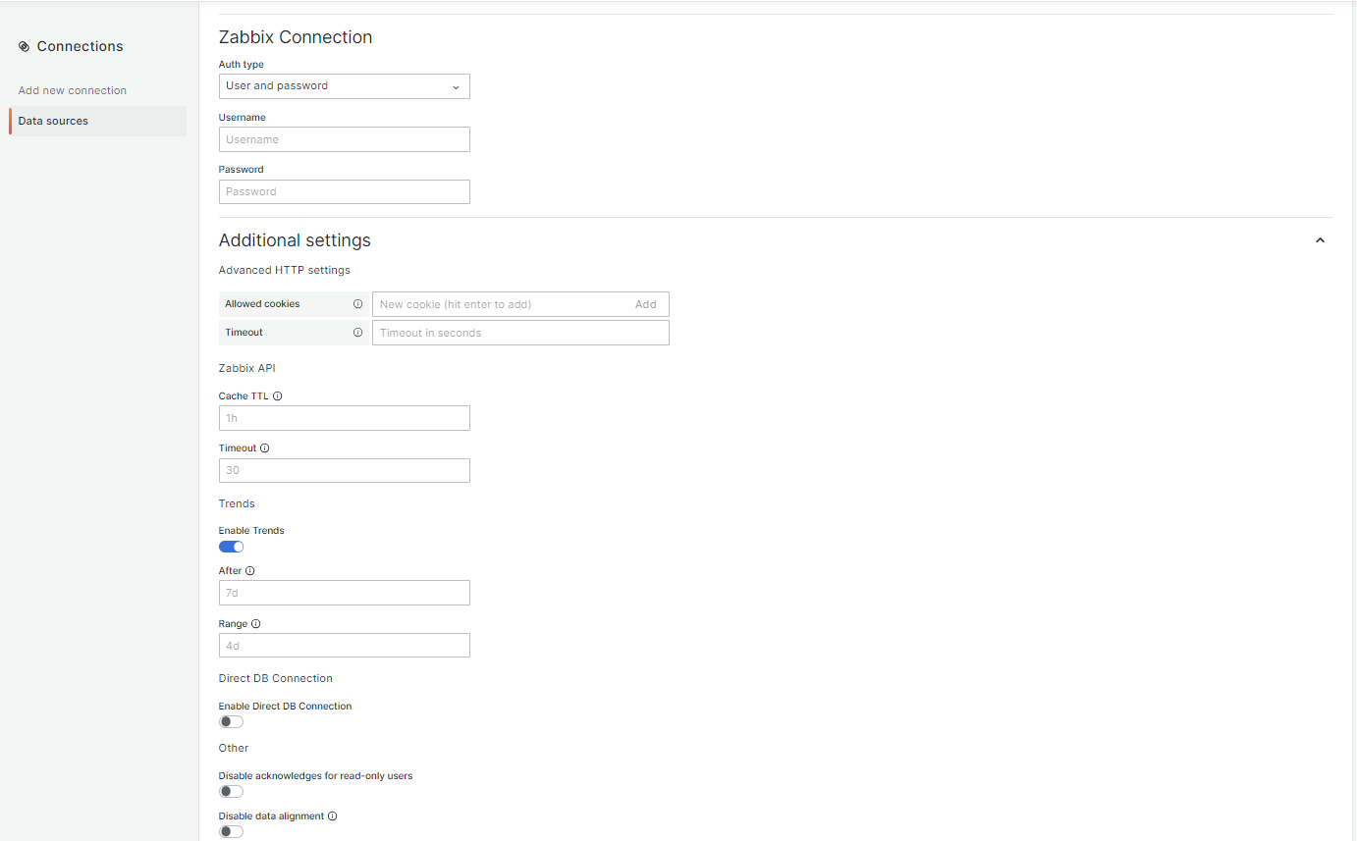
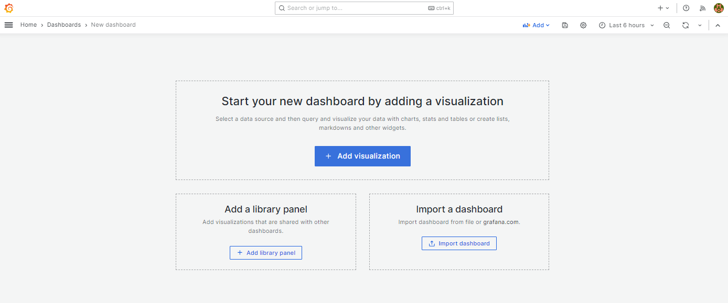
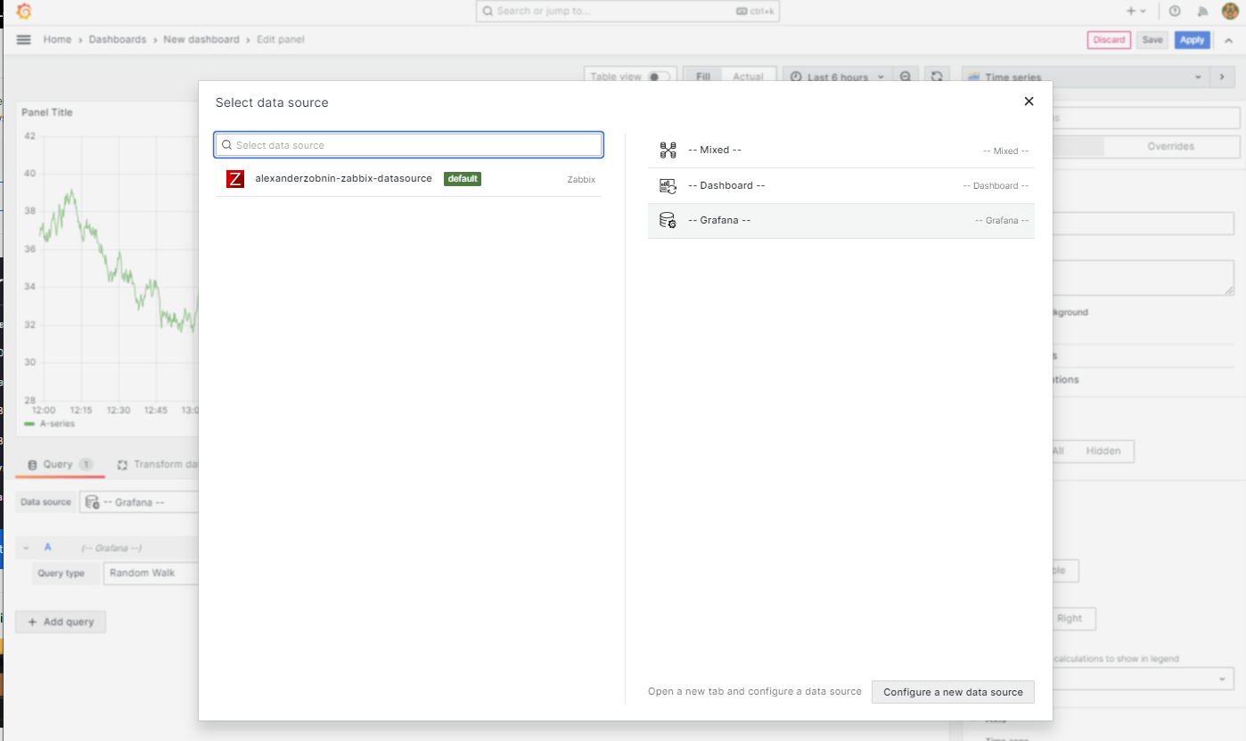
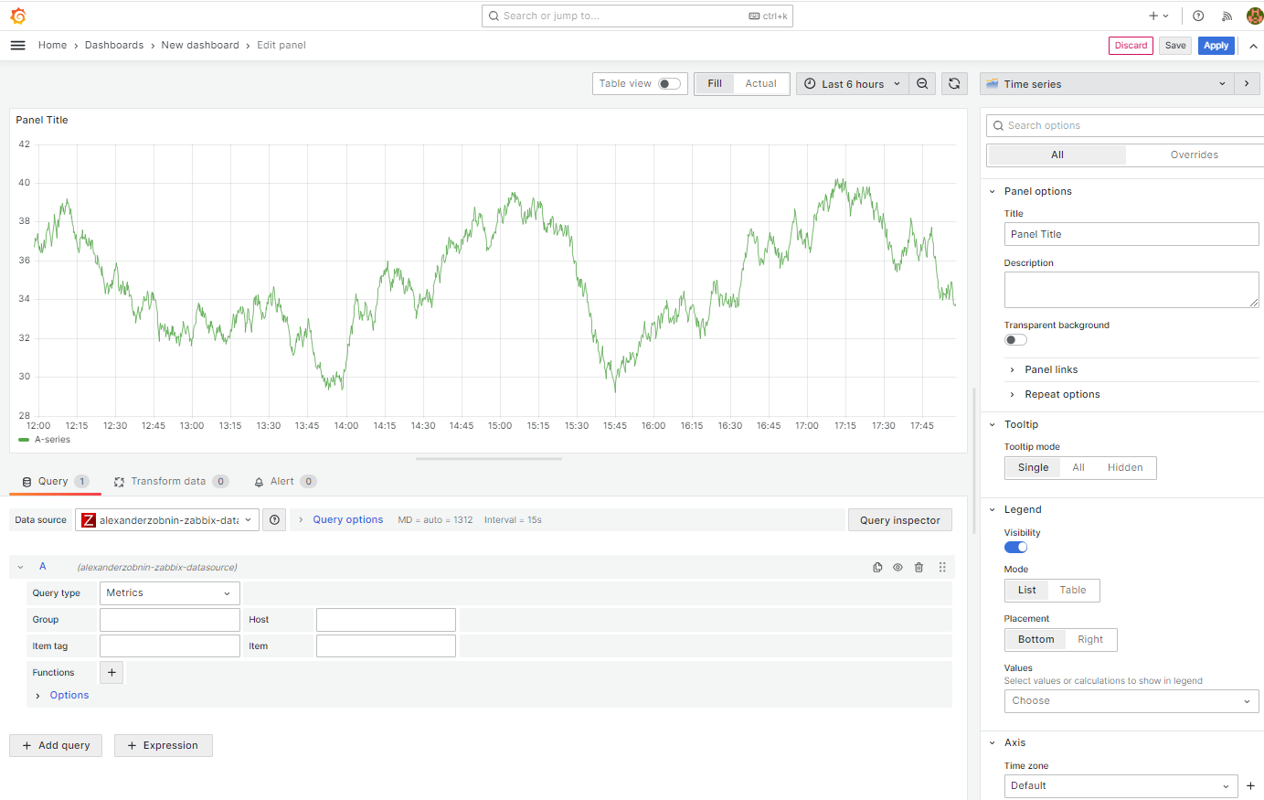
 | https://qiita.com/henatyokotraveler/items/7d7fe136cbeff0556ee4
Plugins 〉Zabbix
 | https://grafana.com/grafana/plugins/alexanderzobnin-zabbix-app/

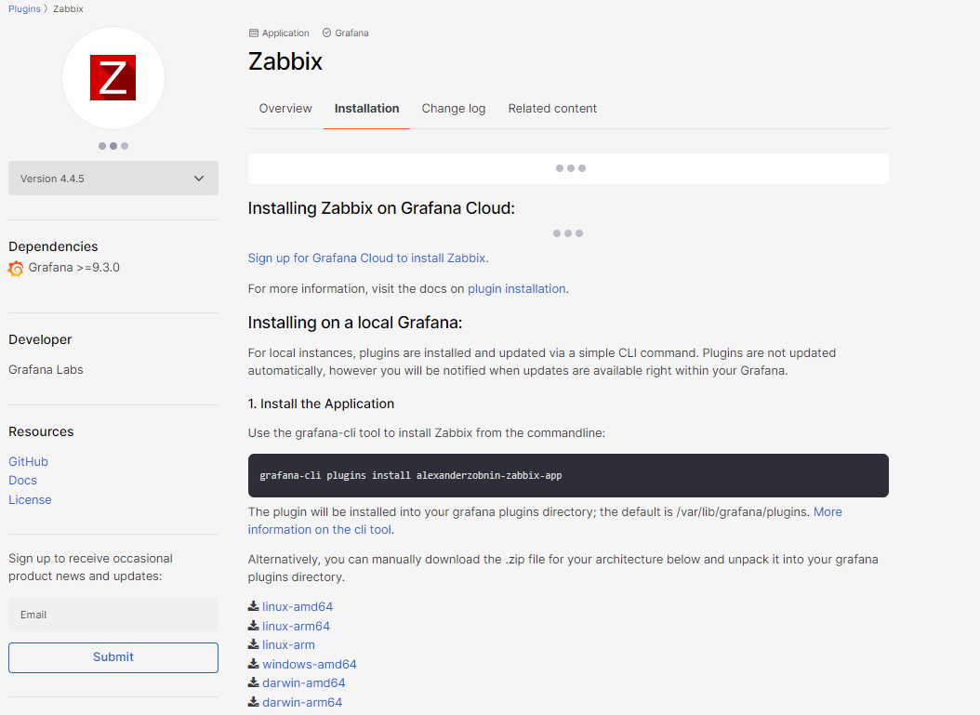
以下のアーキテクチャ用の .zip ファイルを手動でダウンロードし、grafana プラグイン ディレクトリに解凍することもできます。 |  | linux-amd64
 |  | linux-arm64
 |  | linux-arm
 |  | windows-amd64
 |  | darwin-amd64
 |  | darwin-arm64

 |  | x86_64はamd64 arm64はaarch64?

 | https://grafana.com/api/plugins/alexanderzobnin-zabbix-app/versions/4.4.5/download?os=linux&arch=amd64

 | # ls -alt
 | 合計 225412
 | drwx------. 10 user user 4096 1月 28 15:33 .
 | -rw-r--r-- 1 root root 9496938 1月 28 15:32 alexanderzobnin-zabbix-app-4.4.5.linux_amd64.zip
 | -rw-r--r-- 1 root root 110491575 1月 28 13:54 grafana-enterprise-10.3.0-1.x86_64.rpm
 | -rw-r--r-- 1 root root 110491519 1月 28 12:23 grafana-enterprise-10.3.1-1.x86_64.rpm
 | -rw------- 1 user user 56 9月 14 08:55 .bash_history

 | # unzip alexanderzobnin-zabbix-app-4.4.5.linux_amd64.zip

 | # mkdir /var/lib/grafana/plugins
 | # chown grafana:grafana /var/lib/grafana/plugins

 | # cp alexanderzobnin-zabbix-app /var/lib/grafana/plugins

 | # ls -aRl ./
 | ./:
 | 合計 4
 | drwxr-x--- 3 grafana grafana 40 1月 28 16:48 .
 | drwxr-xr-x 6 grafana grafana 77 1月 28 16:48 ..
 | drwxr-x--- 6 grafana grafana 4096 1月 28 16:48 alexanderzobnin-zabbix-app

 | ./alexanderzobnin-zabbix-app:
 | 合計 21416
 | drwxr-x--- 6 grafana grafana 4096 1月 28 16:48 .
 | drwxr-x--- 3 grafana grafana 40 1月 28 16:48 ..
 | -rw-r----- 1 grafana grafana 38763 1月 28 16:48 CHANGELOG.md
 | -rw-r----- 1 grafana grafana 11364 1月 28 16:48 LICENSE
 | -rw-r----- 1 grafana grafana 3602 1月 28 16:48 MANIFEST.txt
 | -rw-r----- 1 grafana grafana 3399 1月 28 16:48 README.md
 | drwxr-x--- 4 grafana grafana 92 1月 28 16:48 datasource
 | -rwxr-x--- 1 grafana grafana 3177 1月 28 16:48 go_plugin_build_manifest
 | -rwxr-x--- 1 grafana grafana 21843968 1月 28 16:48 gpx_zabbix-plugin_linux_amd64
 | drwxr-x--- 2 grafana grafana 4096 1月 28 16:48 img
 | -rw-r----- 1 grafana grafana 921 1月 28 16:48 module.js
 | -rw-r----- 1 grafana grafana 3807 1月 28 16:48 module.js.map
 | drwxr-x--- 3 grafana grafana 103 1月 28 16:48 panel-triggers
 | -rw-r----- 1 grafana grafana 1784 1月 28 16:48 plugin.json
 | drwxr-x--- 2 grafana grafana 39 1月 28 16:48 styles

 | ./alexanderzobnin-zabbix-app/datasource:
 | 合計 940
 | drwxr-x--- 4 grafana grafana 92 1月 28 16:48 .
 | drwxr-x--- 6 grafana grafana 4096 1月 28 16:48 ..
 | drwxr-x--- 2 grafana grafana 109 1月 28 16:48 dashboards
 | drwxr-x--- 2 grafana grafana 39 1月 28 16:48 img
 | -rw-r----- 1 grafana grafana 217503 1月 28 16:48 module.js
 | -rw-r----- 1 grafana grafana 732047 1月 28 16:48 module.js.map
 | -rw-r----- 1 grafana grafana 947 1月 28 16:48 plugin.json

 | ./alexanderzobnin-zabbix-app/datasource/dashboards:
 | 合計 40
 | drwxr-x--- 2 grafana grafana 109 1月 28 16:48 .
 | drwxr-x--- 4 grafana grafana 92 1月 28 16:48 ..
 | -rw-r----- 1 grafana grafana 10678 1月 28 16:48 template_linux_server.json
 | -rw-r----- 1 grafana grafana 16221 1月 28 16:48 zabbix_server_dashboard.json
 | -rw-r----- 1 grafana grafana 8988 1月 28 16:48 zabbix_system_status.json

 | ./alexanderzobnin-zabbix-app/datasource/img:
 | 合計 8
 | drwxr-x--- 2 grafana grafana 39 1月 28 16:48 .
 | drwxr-x--- 4 grafana grafana 92 1月 28 16:48 ..
 | -rw-r----- 1 grafana grafana 7547 1月 28 16:48 icn-zabbix-datasource.svg

 | ./alexanderzobnin-zabbix-app/img:
 | 合計 1028
 | drwxr-x--- 2 grafana grafana 4096 1月 28 16:48 .
 | drwxr-x--- 6 grafana grafana 4096 1月 28 16:48 ..
 | -rw-r----- 1 grafana grafana 7547 1月 28 16:48 icn-zabbix-app.svg
 | -rw-r----- 1 grafana grafana 177280 1月 28 16:48 screenshot-annotations.png
 | -rw-r----- 1 grafana grafana 380288 1月 28 16:48 screenshot-dashboard01.png
 | -rw-r----- 1 grafana grafana 40602 1月 28 16:48 screenshot-metric_editor.png
 | -rw-r----- 1 grafana grafana 260846 1月 28 16:48 screenshot-showcase.png
 | -rw-r----- 1 grafana grafana 171803 1月 28 16:48 screenshot-triggers.png

 | ./alexanderzobnin-zabbix-app/panel-triggers:
 | 合計 732
 | drwxr-x--- 3 grafana grafana 103 1月 28 16:48 .
 | drwxr-x--- 6 grafana grafana 4096 1月 28 16:48 ..
 | drwxr-x--- 2 grafana grafana 43 1月 28 16:48 img
 | -rw-r----- 1 grafana grafana 114649 1月 28 16:48 module.js
 | -rw-r----- 1 grafana grafana 121 1月 28 16:48 module.js.LICENSE.txt
 | -rw-r----- 1 grafana grafana 622384 1月 28 16:48 module.js.map
 | -rw-r----- 1 grafana grafana 364 1月 28 16:48 plugin.json

 | ./alexanderzobnin-zabbix-app/panel-triggers/img:
 | 合計 4
 | drwxr-x--- 2 grafana grafana 43 1月 28 16:48 .
 | drwxr-x--- 3 grafana grafana 103 1月 28 16:48 ..
 | -rw-r----- 1 grafana grafana 3979 1月 28 16:48 icn-zabbix-problems-panel.svg

 | ./alexanderzobnin-zabbix-app/styles:
 | 合計 100
 | drwxr-x--- 2 grafana grafana 39 1月 28 16:48 .
 | drwxr-x--- 6 grafana grafana 4096 1月 28 16:48 ..
 | -rw-r----- 1 grafana grafana 45629 1月 28 16:48 dark.css
 | -rw-r----- 1 grafana grafana 45562 1月 28 16:48 light.css

 | # systemctl status grafana-server
 | # systemctl restart grafana-server
 | # systemctl status grafana-server

 | https://blog.zabbix.com/configuring-grafana-with-zabbix/8007/

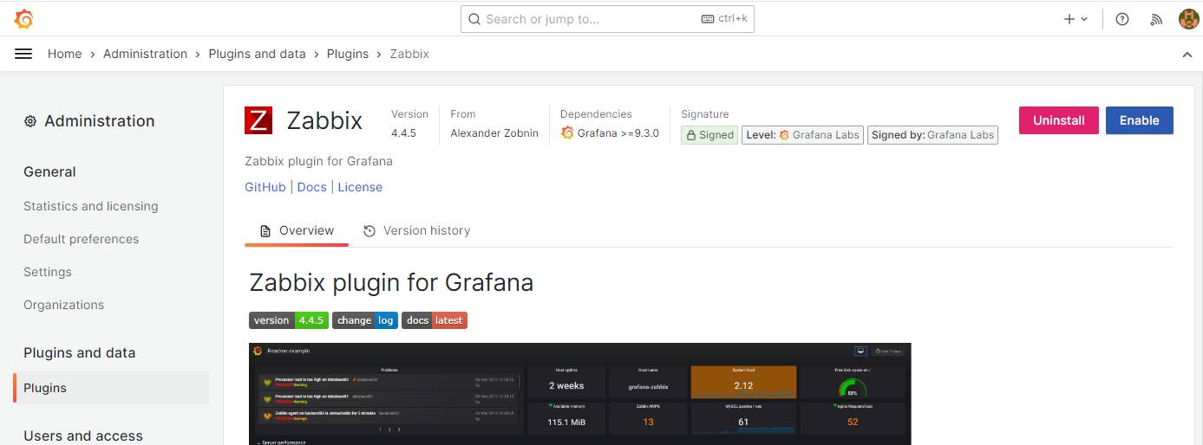
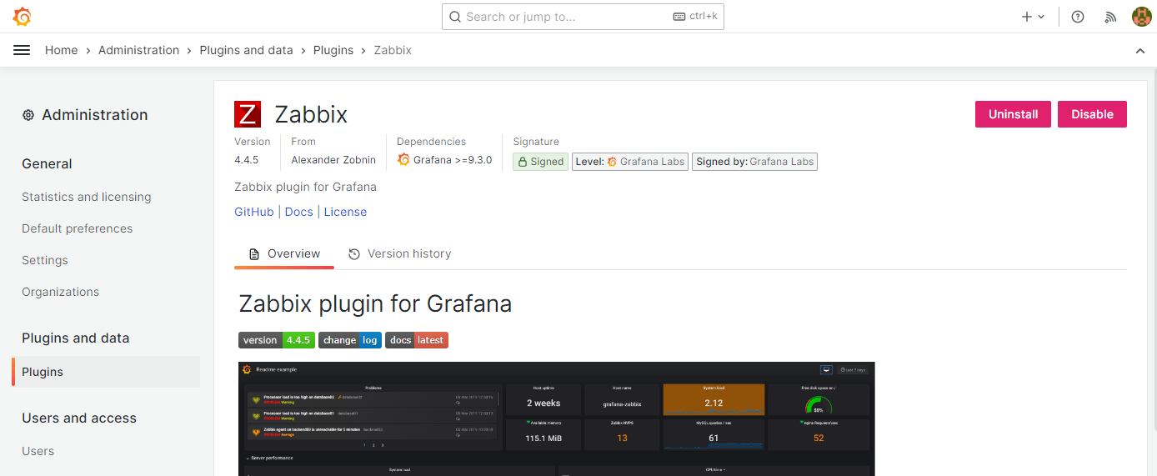

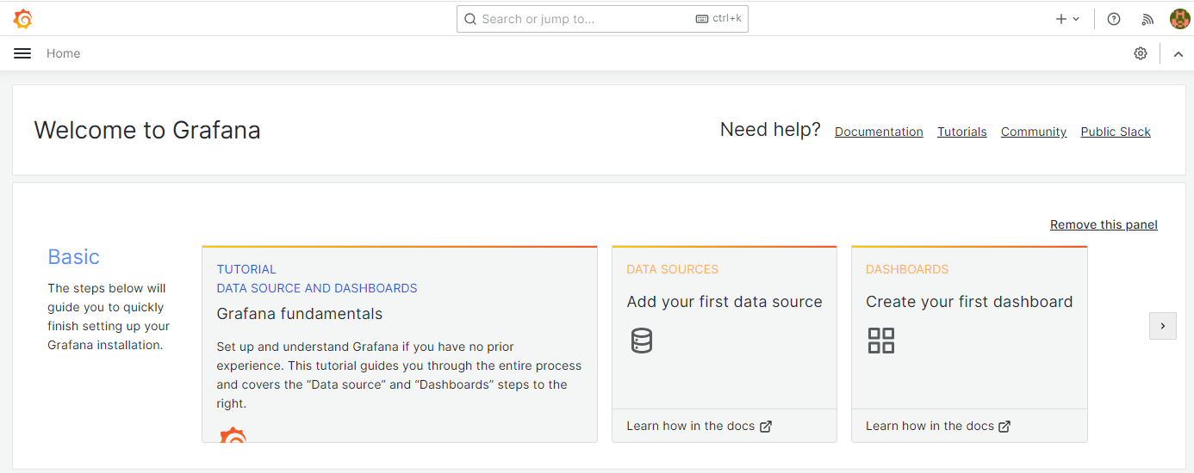

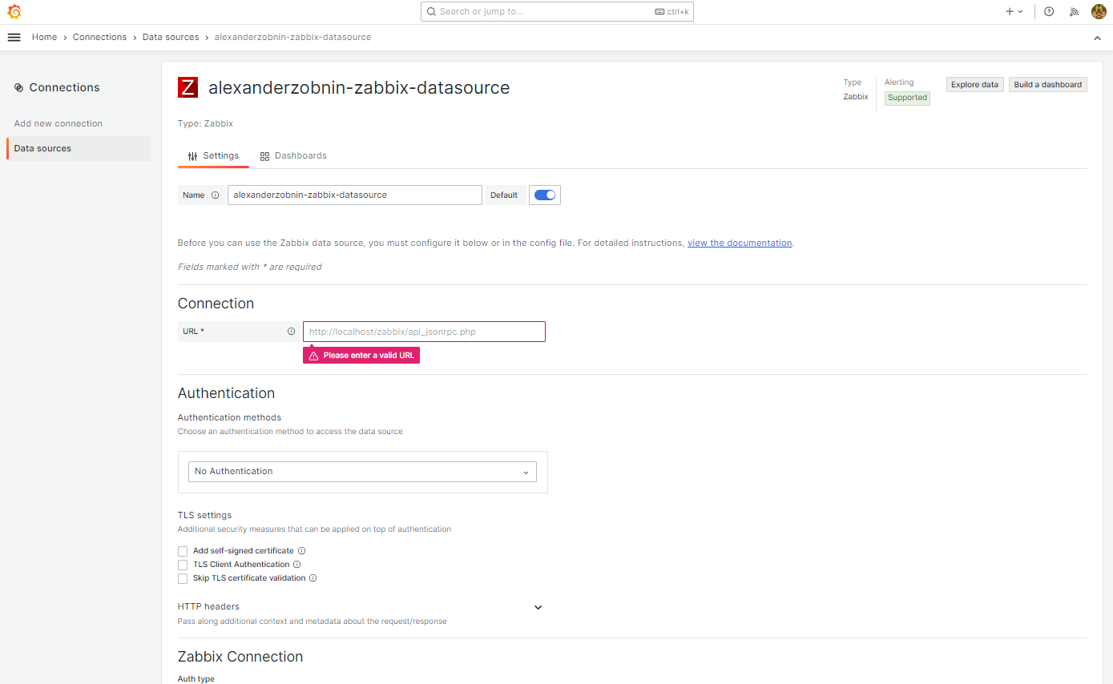

 |  |  | onnection
 |  |  | URL | http://127.0.0.1/zabbix/api_jsonrpc.php

 |  |  | Zabbix Connection
 |  |  | Auth type | User and password
 |  |  | Username | Admin
 |  |  | Password | zabbix

Sheet4
